Итоги
Уровень развития познавательных способостей

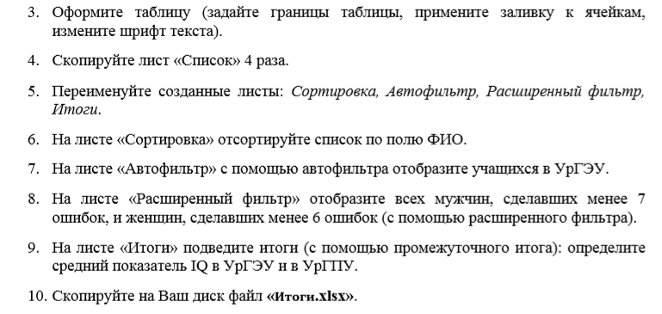
ФИО | Пол | Возраст | Организация | Общее время решения задач | Кол-во задач | Кол-во ошибок | Кол-во нерешенных задач | Среднее время решения 1 задачи | Среднее время верного решения | Среднее время ошибочного решения | Показатель IQ | Показатель внимания
Юлия К. | ж | 21 | УрГПУ | 417 | 50 | 1 | 1 | 8.5 | 408.5 | 8.5 | 5.8 | 50.0
Владимир С. | м | 21 | УрГПУ | 429 | 50 | 1 | 3 | 9.1 | 419.9 | 9.1 | 5.1 | 50.0
Надежда П. | ж | 20 | УрГПУ | 445 | 50 | 4 | 3 | 9.5 | 407.1 | 37.9 | 5.0 | 12.5
Антон В. | м | 20 | УрГПУ | 437 | 50 | 6 | 3 | 9.3 | 381.2 | 55.8 | 5.1 | 8.3
Светлана П. | ж | 20 | УрГПУ | 441 | 50 | 6 | 3 | 9.4 | 384.7 | 56.3 | 5.0 | 8.3
Соня А. | ж | 21 | УрГПУ | 413 | 50 | 13 | 1 | 8.4 | 303.4 | 109.6 | 5.8 | 3.8
Вера М. | ж | 20 | УрГПУ | 449 | 50 | 12 | 0 | 9.0 | 341.2 | 107.8 | 5.6 | 4.2
Татьяна Н. | ж | 20 | УрГПУ | 453 | 50 | 12 | 0 | 9.1 | 344.3 | 108.7 | 5.5 | 4.2
Ева Б. | ж | 21 | УрГПУ | 421 | 50 | 13 | 1 | 8.6 | 309.3 | 111.7 | 5.7 | 3.8
Андрей П. | м | 20 | УрГПУ | 457 | 50 | 12 | 5 | 10.2 | 335.1 | 121.9 | 4.4 | 4.2
Лора С. | ж | 20 | УрГПУ | 461 | 50 | 12 | 5 | 10.2 | 338.1 | 122.9 | 4.4 | 4.2
Кузьма Р. | м | 21 | УрГПУ | 425 | 50 | 13 | 3 | 9.0 | 307.4 | 117.6 | 5.2 | 3.8
Юна В. | ж | 20 | УрГПУ | 433 | 50 | 13 | 3 | 9.2 | 313.2 | 119.8 | 5.1 | 3.8
Кирилл З. | м | 20 | УрГПУ | 469 | 50 | 1 | 8 | 11.2 | 457.8 | 11.2 | 3.8 | 50.0
Михаил Г. | м | 20 | УрГПУ | 465 | 50 | 12 | 8 | 11.1 | 332.1 | 132.9 | 3.8 | 4.2
 |  |  | УрГПУ Среднее |  |  |  |  |  |  |  | 5.0
Ольга И. | ж | 19 | УрГЭУ | 420 | 50 | 1 | 2 | 8.8 | 411.3 | 8.8 | 5.5 | 50.0
Александр Ф. | м | 19 | УрГЭУ | 423 | 50 | 5 | 2 | 8.8 | 378.9 | 44.1 | 5.4 | 10.0
Диана Щ. | ж | 19 | УрГЭУ | 426 | 50 | 7 | 2 | 8.9 | 363.9 | 62.1 | 5.4 | 7.1
Алексей Л. | м | 19 | УрГЭУ | 435 | 50 | 8 | 2 | 9.1 | 362.5 | 72.5 | 5.3 | 6.3
Дмитрий И. | м | 18 | УрГЭУ | 447 | 50 | 3 | 5 | 9.9 | 417.2 | 29.8 | 4.5 | 16.7
Мария И. | ж | 19 | УрГЭУ | 432 | 50 | 1 | 2 | 9.0 | 423.0 | 9.0 | 5.3 | 50.0
Павел К. | м | 18 | УрГЭУ | 444 | 50 | 6 | 5 | 9.9 | 384.8 | 59.2 | 4.6 | 8.3
Клара З. | ж | 19 | УрГЭУ | 417 | 50 | 7 | 8 | 9.9 | 347.5 | 69.5 | 4.2 | 7.1
Роман С | м | 19 | УрГЭУ | 414 | 50 | 9 | 3 | 8.8 | 334.7 | 79.3 | 5.3 | 5.6
Алексей Б. | м | 18 | УрГЭУ | 453 | 50 | 13 | 5 | 10.1 | 322.1 | 130.9 | 4.5 | 3.8
Кристина З. | ж | 18 | УрГЭУ | 456 | 50 | 1 | 5 | 10.1 | 445.9 | 10.1 | 4.4 | 50.0
Геннадий Б. | м | 18 | УрГЭУ | 438 | 50 | 21 | 2 | 9.1 | 246.4 | 191.6 | 5.3 | 2.4
Арнольд Ч. | м | 18 | УрГЭУ | 441 | 50 | 19 | 1 | 9.0 | 270.0 | 171.0 | 5.4 | 2.6
Гавриил Л. | м | 18 | УрГЭУ | 450 | 50 | 1 | 5 | 10.0 | 440.0 | 10.0 | 4.5 | 50.0
Инна Ш. | ж | 19 | УрГЭУ | 429 | 50 | 20 | 2 | 8.9 | 250.3 | 178.8 | 5.4 | 2.5
 |  |  | УрГЭУ Среднее |  |  |  |  |  |  |  | 5.0
 |  |  | Общее среднее |  |  |  |  |  |  |  | 5.0

